1.1
voltar à página inicial |  |  |  | 1 - FORMULÁRIOS
 | S | N | NA
 | x |  |  | 1.1 A sequência de tabulação entre campos segue a sequência de preenchimento
 |  |  |  | A ordem de tabulação por entre os campos deve corresponder à sequência normal de preenchimento do formulário.

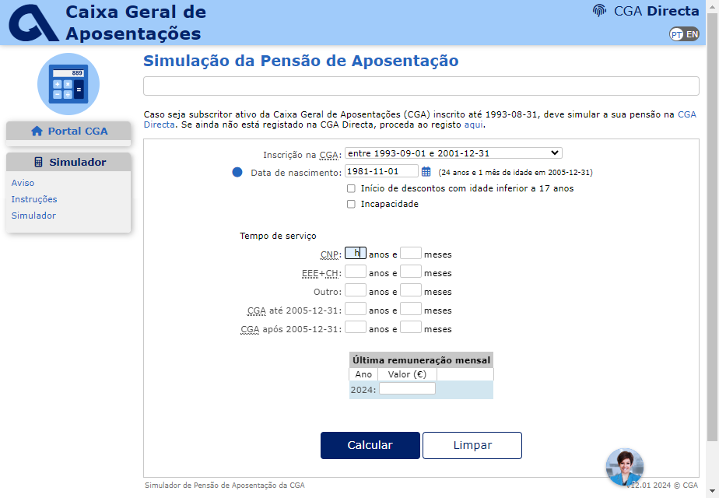
 | Listagem de evidências
 |  |  |  |  | Notas:
 |  |  |  |  | A sequência de tabulação entre campos seque a sequência de preenchimento. Página: https://www.cga.pt/simuladorPAposentacao.asp

1.3
voltar à página inicial |  |  |  | 1 - FORMULÁRIOS
 | S | N | NA
 |  |  | x | 1.3 Os formulários com mais de uma página têm a sequência de passos ilustrada
 |  |  |  | Os formulários distribuídos por várias páginas devem indicar no topo da página a sequência de passos necessária para os concluir, juntamente com a designação de cada passo. O utilizador deve ser capaz de selecionar os passos anteriores para retornar aos ecrãs respetivos e, se necessário, corrigir informação.

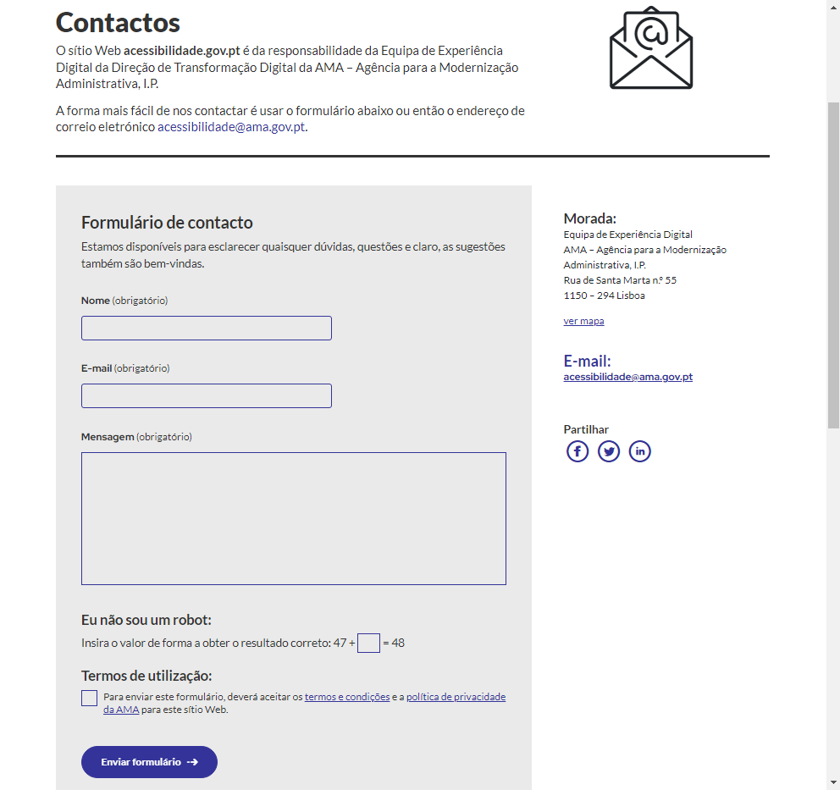
 | Listagem de evidências
 |  |  |  |  | Notas:
 |  |  |  |  | Não existem no sítio Web formulários com mais de uma página. Página: https://www.acessibilidade.gov.pt/contactos

2.1
voltar à página inicial |  |  |  | 2 - CAMPOS
 | S | N | NA
 | x |  |  | 2.1 O tamanho dos campos deve refletir o tamanho previsível dos dados
 |  |  |  | O tamanho dos campos deve refletir o tamanho previsível para a entrada dos dados. Por exemplo, um campo para telefone deve ter a largura estritamente necessária para conter todos os dígitos. Nem mais nem menos.

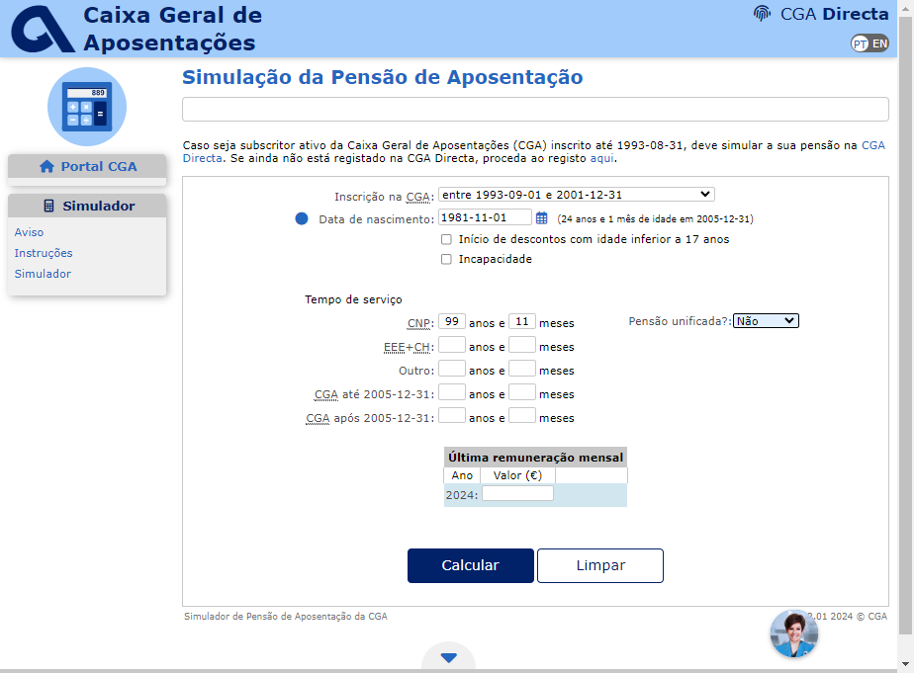
 | Listagem de evidências
 |  |  |  |  | Notas:
 |  |  |  |  | O tamanho dos campos reflete o tamanho previsto dos dados, sendo o campo mais longo relativo à mensagem, deixando espaço para o utilizador escrever livremente. Página: https://www.cga.pt/simuladorPAposentacao.asp

2.2

voltar à página inicial |  |  |  | 2 - CAMPOS
 | S | N | NA
 | x |  |  | 2.2 É usada revelação progressiva em vez de campos inativos
 |  |  |  | Em vez de mostrar campos inativos, o formulário deve esconder os campos dependentes do campo-chave sempre que este não tenha sido ativado. Ao ativar o campo-chave são exibidos os campos que dependem da condição nele definida.

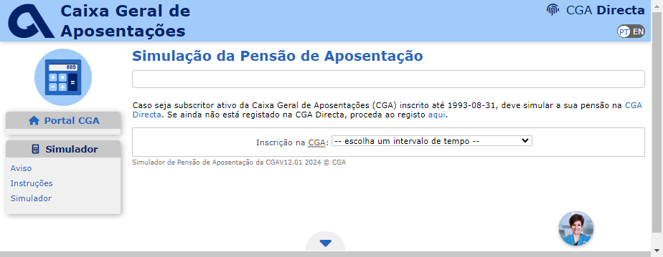
 | Listagem de evidências
 |  |  |  |  | Notas:
 |  |  |  |  | O formulário não tem campos inativos. Página: https://www.cga.pt/simuladorPAposentacao.asp

2.3
voltar à página inicial |  |  |  | 2 - CAMPOS
 | S | N | NA
 | x |  |  | 2.3 As legendas dos campos são breves e claras
 |  |  |  | As legendas associadas aos campos devem ser claras e o mais breves possível, sem recorrer a grandes explicações. Se essas explicações forem necessárias, devem ser apresentadas num bloco de texto paralelo.

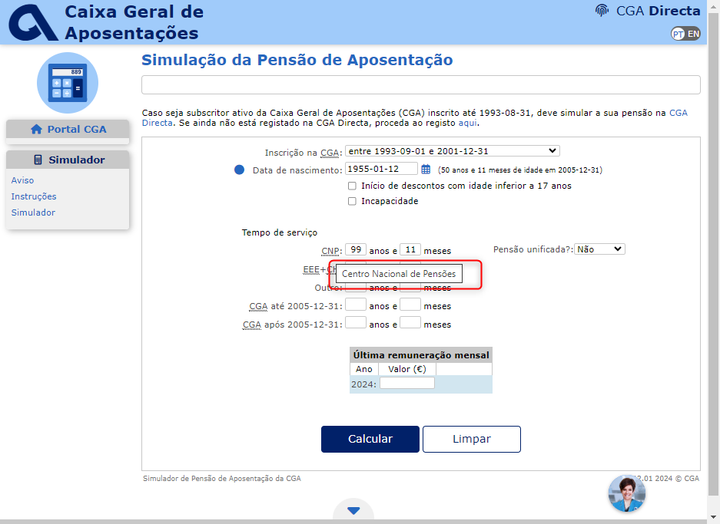
 | Listagem de evidências
 |  |  |  |  | Notas:
 |  |  |  |  | As legendas de todos os campos são claras e breves. Página: https://www.cga.pt/simuladorPAposentacao.asp

2.4
voltar à página inicial |  |  |  | 2 - CAMPOS
 | S | N | NA
 | x |  |  | 2.4 Campos obrigatórios devem ser claramente indicados como tal
 |  |  |  | A identificação não deve basear-se apenas na cor. A sinalética visual de identificação deve ser notória. Deve ser disponibilizado um equivalente alternativo compatível com as tecnologias de apoio usadas por utilizadores com necessidades especiais.

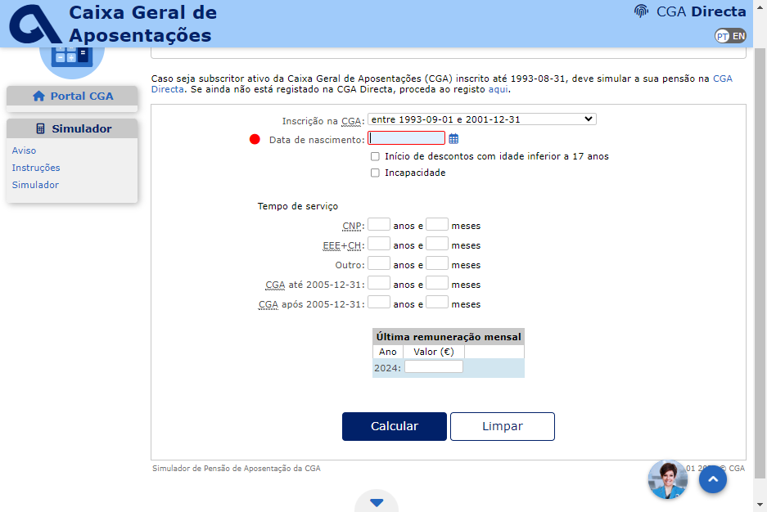
 | Listagem de evidências
 |  |  |  |  | Notas:
 |  |  |  |  | Todos os campos que são obrigatórios estão devidamente indicados como tal, junto do nome de cada campo. Página: https://www.cga.pt/simuladorPAposentacao.asp

4.3
voltar à página inicial |  |  |  | 4 - ERROS
 | S | N | NA
 | x |  |  | 4.3 As mensagens de erro são claramente identificadas junto aos campos de origem
 |  |  |  | As mensagens de erro devem ser apresentadas claramente associadas aos campos a que dizem respeito. Isto não invalida a necessidade de as apresentar numa lista sumário. Esta última técnica é particularmente útil em páginas longas.

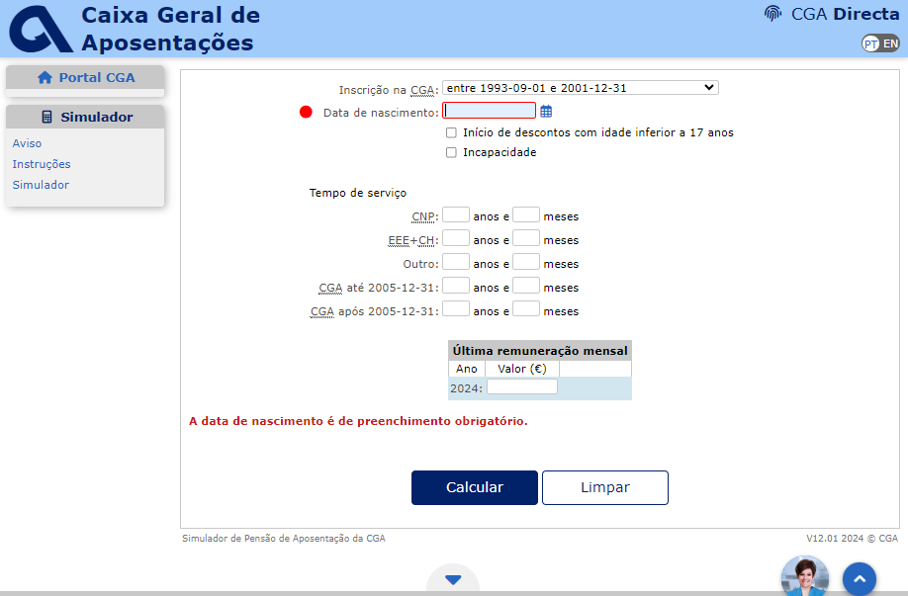
 | Listagem de evidências
 |  |  |  |  | Notas:
 |  |  |  |  | As mensagens de erro são claramente identificadas abaixo de cada campo, e ainda no final do formulário surge um aviso geral sobre a deteção de erros. Página: https://www.cga.pt/simuladorPAposentacao.asp

4.4
voltar à página inicial |  |  |  | 4 - ERROS
 | S | N | NA
 | x |  |  | 4.4 As mensagens de erro devem mostrar os passos concretos para a resolução dos mesmos
 |  |  |  | As mensagens de erro devem ser claras e sucintas, não expondo desnecessariamente o utilizador a mecanismos internos do sistema, explicando claramente os passos necessários para que o utilizador resolva o problema.

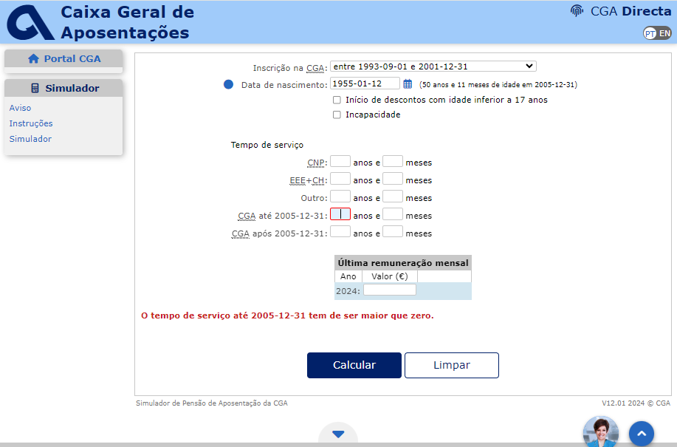
 | Listagem de evidências
 |  |  |  |  | Notas:
 |  |  |  |  | As mensagens de erro são objetivas e sucintas, indicando os passos concretos para a sua resolução. Página: https://www.cga.pt/simuladorPAposentacao.asp

